T.CONTENT
 | 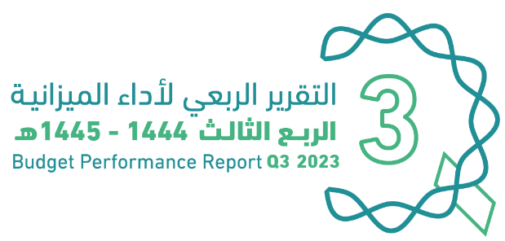
العنوان | Subject
مقدمة | Introduction
الميزانيـــــة العامـــــة للدولــــــة للسنة المالية 1445/1444هـ (2023م) | The Government Budget For FY 2023
الملخص التنفيذي لأداء الميزانيـــــة العامـــــة للدولــــــة حتى الربع الثالث من السنة المالية 1445/1444هـ (2023م) | Summary of Until Q3 Performance
الإيرادات | Revenues
المصروفات | Expenditures
التمويل | Financing
رصيد الاحتياطي العام للدولة والحساب الجاري حتى نهاية الربع الثالث من السنة المالية 1444/ 1445هـ (2023م) | Government Reserve and Current Account Q3 of FY 2023
الدين العام | Public Debt
ملحق تعريف البنود | Appendix on the Definition

Summary
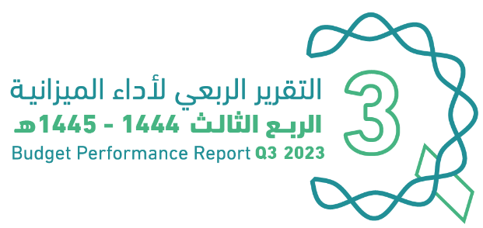

الملخص التنفيذي |  |  |  | Summary of Q3 Performance
النتائج الفعلية لأداء الميزانية للربع الثالث من السنة المالية 1444/ 1445هـ (2023م) |  |  |  | Actual performance in Q3 of FY 2023
(مليون ريال) |  |  |  | (SAR Million)
Revenues
Expenditures
Surplus/(Deficit)
 | #REF!
الإيرادات | 258539
النفقات | 294311
الفائض/ (العجز) | -35772

الإيرادات
المصروفات
الفائض/ (العجز)

 |  |  |  | Summary Until Q3 Performance
النتائج الفعلية لأداء الميزانية حتى الربع الثالث من السنة المالية 1445/1444هـ (2023م) |  |  |  | Actual performance Until Q3 of FY 2023
(مليون ريال) |  |  |  | (SAR Million)
Revenues
Expenditures
Surplus/(Deficit)

 | #REF!
الإيرادات | 258539
النفقات | 294311
الفائض/ (العجز) | -35772

الإيرادات
المصروفات
الفائض/ (العجز)

أداء الميزانية العامة للدولة للربع الثالث من السنة المالية الحالية 1444/ 1445هـ (2023م) |  |  | Quarterly Budget Performance Report of FY 2023 Q3 (1444/1445 H)

النتائج الفعلية لأداء الإيرادات غير النفطية من السنة المالية 1445/1444هـ (2023م) |  |  |  |  |  | Actual Performance of Non-oil Revenues of FY 2023
حتى الربع الثالث من السنة المالية 2023م |  | Until Q3 of FY 2023 Vs. Q3 2022 |  |  | للربع الثالث من السنة المالية 2023م | In Q3 of FY 2023 Vs. Q3 2022
مقارنة بالفترة المماثلة من العام السابق |  |  |  |  | مقارنة بالفترة المماثلة من العام السابق
(مليون ريال) |  | (SAR Million) |  |  | (مليون ريال) | (SAR Million)

 | #REF!
الإيرادات غير النفطية | 287106
الإيرادات غير النفطية | 348955

 | #REF!
الإيرادات غير النفطية | 72845
الإيرادات غير النفطية | 111533

الربع الثالث 2022م
الربع الثالث 2023م

حتى الربع الثالث 2022م
حتى الربع الثالث 2023م

 | أداء الميزانية العامة للدولة للربع الثالث من السنة المالية الحالية 1444/ 1445هـ (2023م) |  |  |  |  | Quarterly Budget Performance Report of FY 2023 Q3 (1444/1445 H)

Revenues
 |  |  |  |  | 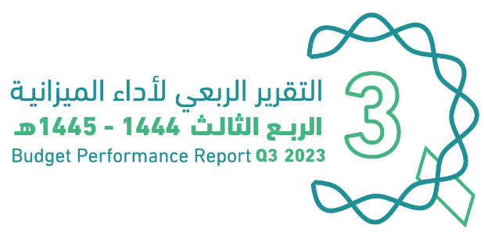
الإيرادات |  |  |  |  | Revenues
الإيرادات الفعلية حتى الربع الثالث من السنة المالية 1444/ 1445هـ (2023م) |  |  |  |  | Actual revenues Until Q3 of FY 2023
(مليون ريال) |  |  |  |  | (SAR Million)
الإيرادات* | الإجمالي | Q3 | Q2 | Q1 | Revenues*
 | Total | 2023 | 2023 | 2023
الإيرادات النفطية | 505,351 | 147,006 | 179,740 | 178,605 | Oil Revenues
الضرائب على الدخل والأرباح والمكاسب الرأسمالية | 32,079 | 8,210 | 16,680 | 7,188 | Taxes on Income, Profit and Capital Gains
الضرائب على السلع والخدمات | 199,475 | 70,258 | 66,130 | 63,087 | Taxes on Goods and Services
الضرائب على التجارة والمعاملات الدولية | 16,446 | 5,702 | 5,243 | 5,501 | Taxes on International Trade and Transactions
ضرائب أخرى | 29,896 | 3,151 | 22,624 | 4,120 | Other Taxes
الإيرادات الأخرى | 71,061 | 24,212 | 24,406 | 22,443 | Other Revenues
الإيرادات غير النفطية | 348,955 | 111,533 | 135,083 | 102,339 | Non-oil Revenues
الإجمالي | 854,306 | 258,539 | 314,823 | 280,944 | Total

الإيرادات الفعلية للربع الثالث من السنة المالية 1444/ 1445هـ (2023م) |  |  |  | Actual revenues in Q3 of FY 2022 Vs. Q3 of FY 2023
مقارنة بالفترة المماثلة من العام السابق
(مليون ريال) |  |  |  | (SAR Million)
الإيرادات* | Change | Q3 | Q3 | Revenues*
 | % | 2023 | 2022
الإيرادات النفطية | -36% | 147,006 | 229,023 | Oil Revenues
الضرائب على الدخل والأرباح والمكاسب الرأسمالية | 148% | 8,210 | 3,316 | Taxes on Income, Profit and Capital Gains
الضرائب على السلع والخدمات | 57% | 70,258 | 44,855 | Taxes on Goods and Services
الضرائب على التجارة والمعاملات الدولية | 45% | 5,702 | 3,920 | Taxes on International Trade and Transactions
ضرائب أخرى | 48% | 3,151 | 2,136 | Other Taxes
الإيرادات الأخرى | 30% | 24,212 | 18,618 | Other Revenues
الإيرادات غير النفطية | 53% | 111,533 | 72,845 | Non-oil Revenues
الإجمالـــــــــــي | -14% | 258,539 | 301,869 | Total

الإيرادات الفعلية حتى الربع الثالث من السنة المالية 1445/1444هـ (2023م) |  |  |  | Actual revenues Until Q3 of FY 2022 Vs. Q3 of FY 2023
مقارنة بالفترة المماثلة من العام السابق
(مليون ريال) |  |  |  | (SAR Million)
الإيرادات* | Change | Until Q3 | Until Q3 | Revenues*
 | % | 2023 | 2022
الإيرادات النفطية | -24% | 505,351 | 663,087 | Oil Revenues
الضرائب على الدخل والأرباح والمكاسب الرأسمالية | 82% | 32,079 | 17,663 | Taxes on Income, Profit and Capital Gains
الضرائب على السلع والخدمات | 18% | 199,475 | 169,495 | Taxes on Goods and Services
الضرائب على التجارة والمعاملات الدولية | 14% | 16,446 | 14,409 | Taxes on International Trade and Transactions
ضرائب أخرى | 19% | 29,896 | 25,160 | Other Taxes
الإيرادات الأخرى | 18% | 71,061 | 60,379 | Other Revenues
الإيرادات غير النفطية | 22% | 348,955 | 287,106 | Non-oil Revenues
الإجمالـــــــــــي | -10% | 854,306 | 950,192 | Total

* تعريف البنود في الملحق المرفق بنهاية التقرير |  |  |  | * Definitions are provided in the Annex at the end of the report
أداء الميزانية العامة للدولة للربع الثالث من السنة المالية الحالية 1444/ 1445هـ (2023م) |  |  |  | Quarterly Budget Performance Report of FY 2023 Q3 (1444/1445 H)

Expenditures
 |  |  |  |  | 
المصروفات |  |  |  |  | Expenditures
المصروفات الفعلية حتى الربع الثالث من السنة المالية 1444/ 1445هـ (2023م) |  |  |  |  | Actual expenditures Until Q3 of FY 2023
(مليون ريال) |  |  |  |  | (SAR Million)
المصروفات* | Total | Q3 | Q2 | Q1 | Expenditures*
 |  | 2023 | 2023 | 2023
تعويضات العاملين | 396,545 | 130,598 | 131,881 | 134,066 | Compensation of Employees
استخدام السلع والخدمات | 187,890 | 71,727 | 62,061 | 54,102 | Use of Goods and Services
نفقات التمويل | 28,209 | 9,576 | 8,705 | 9,928 | Financing Expenses
الإعانات | 17,501 | 3,724 | 7,714 | 6,062 | Subsidies
المنح | 4,035 | 797 | 2,734 | 505 | Grants
المنافع الاجتماعية | 75,901 | 17,664 | 39,031 | 19,205 | Social Benefits
مصروفات أخرى | 77,522 | 19,030 | 24,484 | 34,007 | Other Expenses
الأصول غير المالية (رأسمالي) | 110,655 | 41,195 | 43,481 | 25,979 | Non-financial Assets (CAPEX)
الإجمالي | 898,257 | 294,311 | 320,091 | 283,855 | Total

المصروفات الفعلية للربع الثالث من السنة المالية 1444/ 1445هـ (2023م) |  |  |  | Actual expenditures in Q3 of FY 2022 Vs. Q3 of FY 2023
مقارنة بالفترة المماثلة من العام السابق
(مليون ريال) |  |  |  | (SAR Million)
المصروفات* | Change | Q3 | Q3 | Expenditures*
 | % | 2023 | 2022
تعويضات العاملين | 3% | 130,598 | 126,839 | Compensation of Employees
استخدام السلع والخدمات | 34% | 71,727 | 53,475 | Use of Goods and Services
نفقات التمويل | 18% | 9,576 | 8,091 | Financing Expenses
الإعانات | -51% | 3,724 | 7,617 | Subsidies
المنح | 337% | 797 | 183 | Grants
المنافع الاجتماعية | -1% | 17,664 | 17,756 | Social Benefits
مصروفات أخرى | -43% | 19,030 | 33,312 | Other Expenses
الأصول غير المالية (رأسمالي) | 2% | 41,195 | 40,453 | Non-financial Assets (CAPEX)
الإجمالـــــــــــي | 2% | 294,311 | 287,726 | Total

المصروفات الفعلية حتى الربع الثالث من السنة المالية 1444/ 1445هـ (2023م) |  |  |  | Actual expenditures Until Q3 of FY 2022 Vs. Q3 of FY 2023
مقارنة بالفترة المماثلة من العام السابق
(مليون ريال) |  |  |  | (SAR Million)
المصروفات* | Change | Until Q3 2023 | Until Q3 2022 | Expenditures*
 | % | 2023 | 2022
تعويضات العاملين | 5% | 396,545 | 377,927 | Compensation of Employees
استخدام السلع والخدمات | 25% | 187,890 | 150,625 | Use of Goods and Services
نفقات التمويل | 27% | 28,209 | 22,288 | Financing Expenses
الإعانات | -9% | 17,501 | 19,187 | Subsidies
المنح | 114% | 4,035 | 1,884 | Grants
المنافع الاجتماعية | 27% | 75,901 | 59,746 | Social Benefits
مصروفات أخرى | -0.2% | 77,522 | 77,708 | Other Expenses
الأصول غير المالية (رأسمالي) | 21% | 110,655 | 91,286 | Non-financial Assets (CAPEX)
الإجمالـــــــــــي | 12% | 898,257 | 800,651 | Total

اعتماد الميزانية للقطاعات والمنصرف الفعلي
حتى الربع الثالث مـن السنة المالية 1444 /1445هـ (2023م) بالمقارنة مع العام السابق |  |  |  |  |  | Actual expenditures in Q3 of FY 2022 Vs. Q3 of FY 2023
(مليون ريال) |  |  |  |  |  | (SAR Million)
اسم القطاع | الميزانية المعتمدة 2023م | المنصرف حتى الربع الثالث 2023م | نسبة المنصرف من إجمالي المعتمد | المنصرف حتى الربع الثالث 2022م | نسبة التغير للمنصرف الفعلي حتى الربع الحالي مقارنة بالفترة المماثلة من العام السابق | Sector
 | Budget 2023 | Until Q3 2023 | As % of total budget | Until Q3 2022 | Change %
الإدارة العامة | 36,947 | 31,664 | 86% | 27,446 | 15% | Public Administration
العسكري | 259,249 | 173,538 | 67% | 159,175 | 9% | Military
الأمن والمناطق الإدارية | 105,400 | 83,299 | 79% | 77,127 | 8% | Security and Regional Administration
الخدمات البلدية | 63,118 | 45,482 | 72% | 44,484 | 2% | Municipal Services
التعليم | 189,011 | 151,860 | 80% | 146,353 | 4% | Education
الصحة والتنمية الاجتماعية | 189,343 | 185,384 | 98% | 153,668 | 21% | Health & Social Development
الموارد الاقتصادية | 71,771 | 52,202 | 73% | 49,552 | 5% | Economic Resources
التجهيزات الأساسية والنقل | 34,027 | 27,167 | 80% | 27,664 | -2% | Infrastructure and Transportation
البنود العامة | 165,135 | 147,663 | 89% | 115,182 | 28% | General Items
الإجمالـــــــــــي | 1,114,000 | 898,257 | 81% | 800,651 | 12% | Total

* تعريف البنود في الملحق المرفق بنهاية التقرير |  |  |  |  |  | * Definitions are provided in the Annex at the end of the report

أداء الميزانية العامة للدولة للربع الثالث من السنة المالية الحالية 1444/ 1445هـ (2023م) |  |  |  |  |  | Quarterly Budget Performance Report of FY 2023 Q3 (1444/1445 H)

